Sheet1
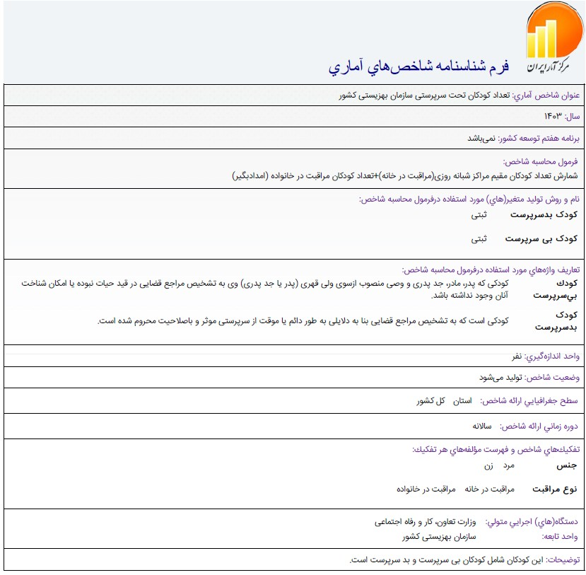

مرجع:
https://statlst.sci.org.ir/Indicator/GetIndicatorSpec/1148?Type=4

